Gràfics
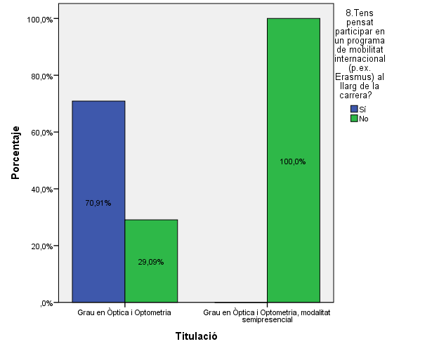
ENQUESTA PER A L'ESTUDIANTAT DE NOU INGRÉS CURS 2014-2015

 | Facultat d'Òptica i Optometria de Terrassa

Gènere

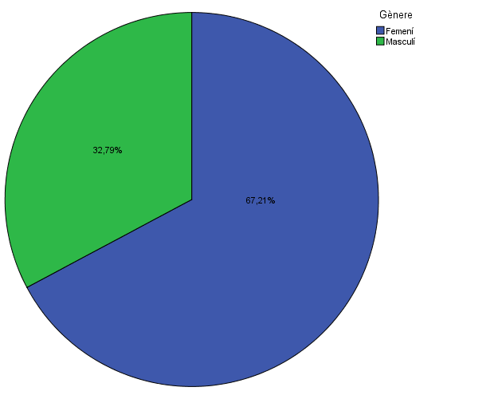

Estudis cursats

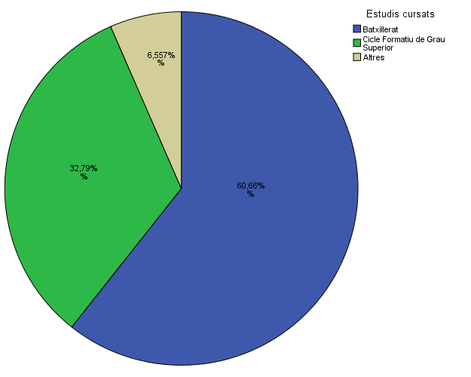

Titulació matriculada

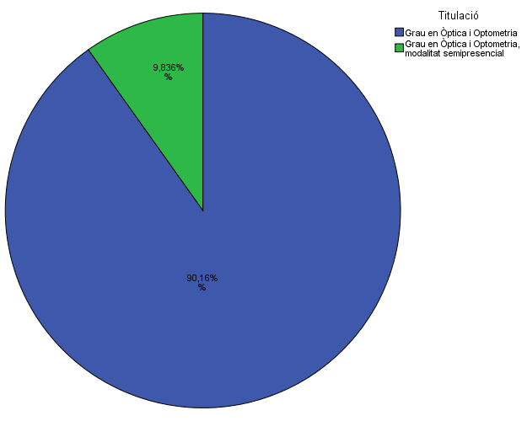

Per què has escollit els estudis en què t'has matriculat?

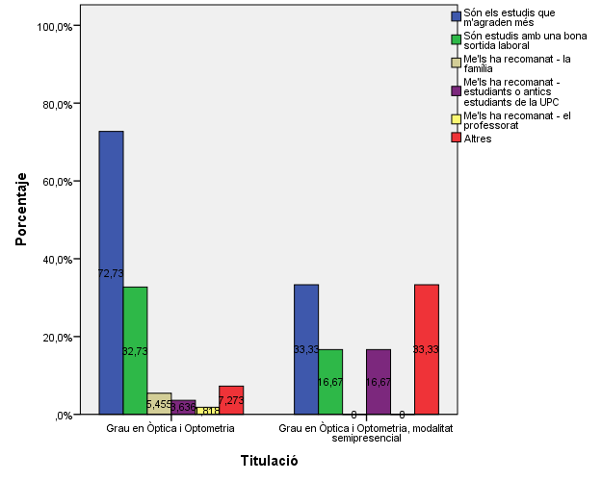

Quan vas decidir que faries aquests estudis?

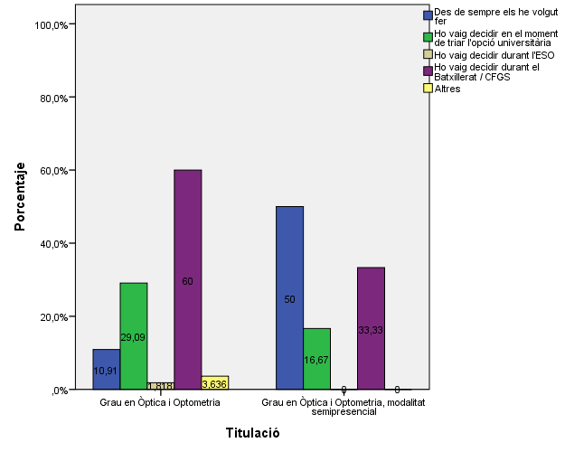

Perquè has escollit aquesta escola/facultat per cursar aquests estudis?

 |  |  |  | Titulació

 |  |  |  | Grau en Òptica i Optometria | Grau en Òptica i Optometria, modalitat semipresencial
 |  |  | Crec que és la única que ofereix aquests estudis | 63.6% | 7.3%
 |  |  | Per què és una universitat pública | 20.0% | 0.0%
 |  | Me l'han recomanada | La família | 7.3% | 1.8%
 |  |  | Estudiants o antics estudiants de la UPC | 3.6% | 0.0%
 |  |  | El professorat | 0.0% | 0.0%
 |  |  | Per la facilitat d'accés (proximitat, bona comunicació ...) | 12.7% | 0.0%
 |  |  | Per la nota d'accés als estudis | 5.5% | 0.0%
 |  |  | Altres | 5.5% | 3.6%

Has participat en activitats d'orientació dels estudis de la UPC?

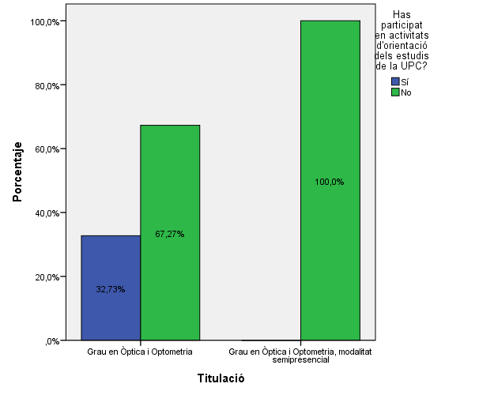

Activitats d'orientació

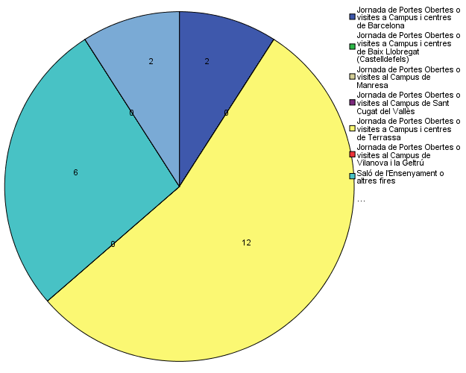

Quins canals has utilitzat per informar-te?

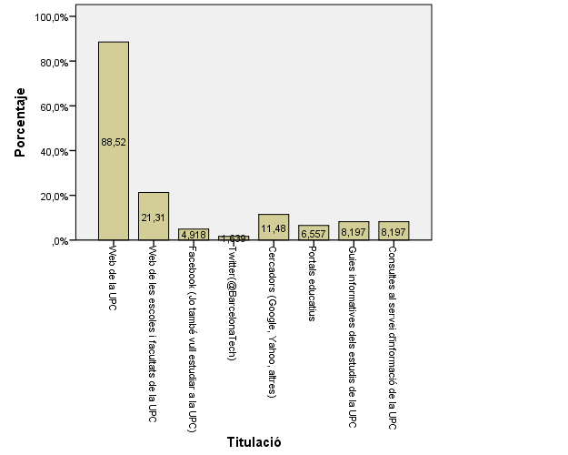

Disposes d'algun d'aquests certificats d'anglès de nivell B2.2?

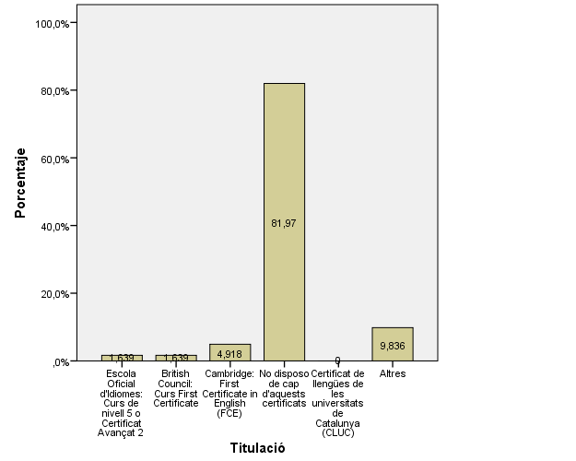

Tens algun familiar o conegut que treballi en el món de l'òptica-optometria?

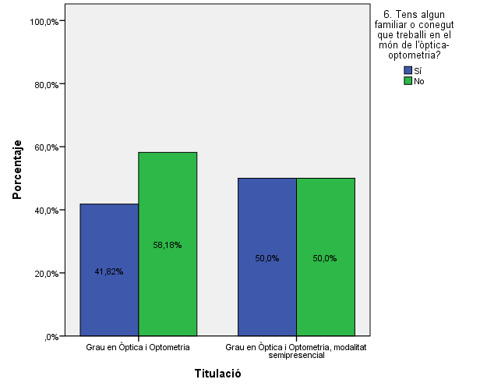

Tens pensat participar en un programa de mobilitat internacional al llarg de la carrera?

Comparativa
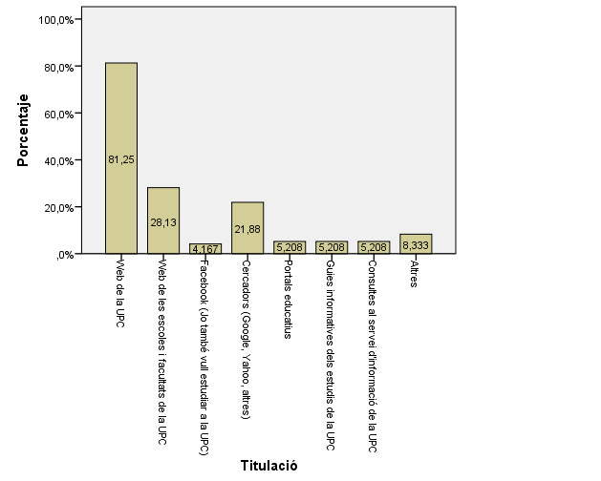
 | ENQUESTA PER A L'ESTUDIANTAT DE NOU INGRÉS

2013-2014 |  | 2014-2015

Gènere
Gènere

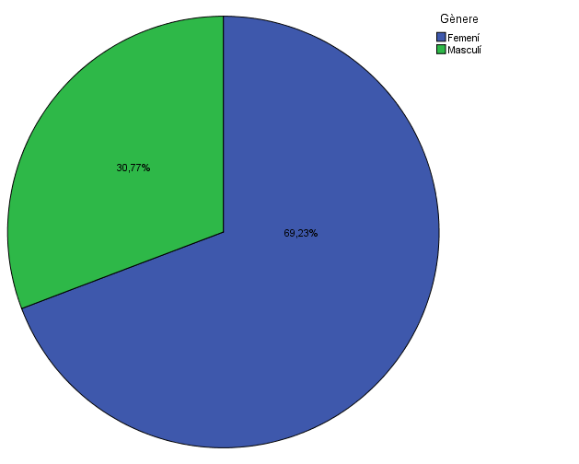

Estudis cursats
Estudis cursats

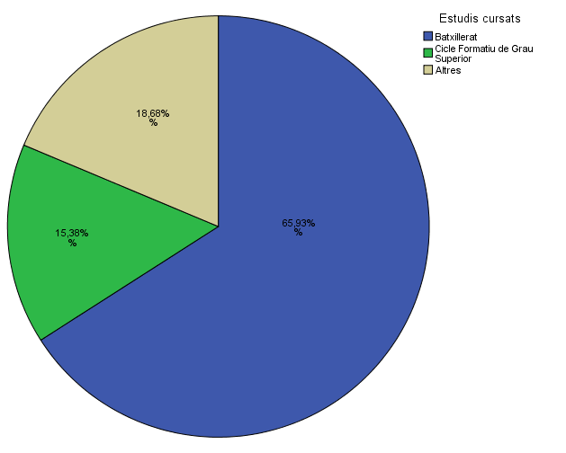

Titulació matriculada
Titulació matriculada

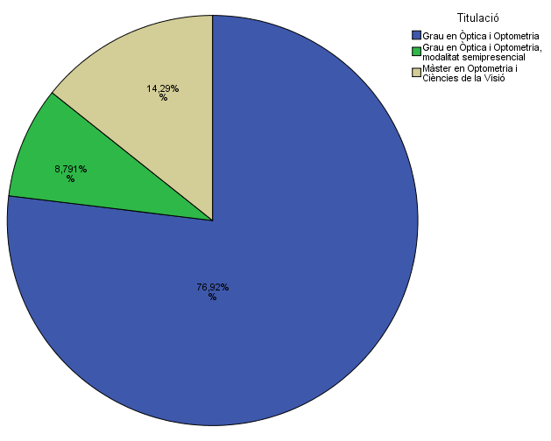

Per què has escollit els estudis en què t'has matriculat?
Per què has escollit els estudis en què t'has matriculat?

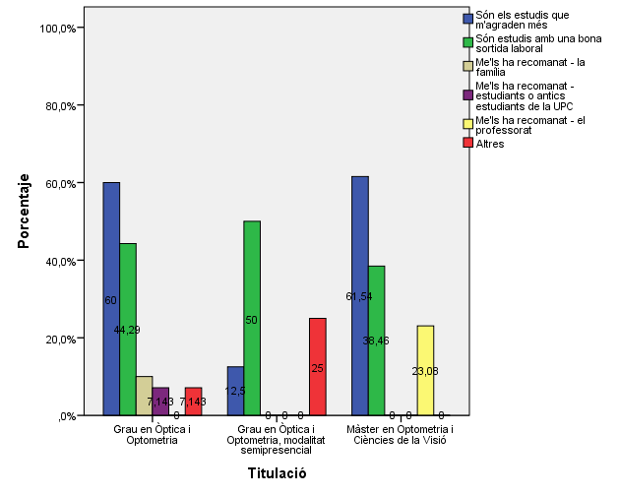

Quan vas decidir que faries aquests estudis?
Quan vas decidir que faries aquests estudis?

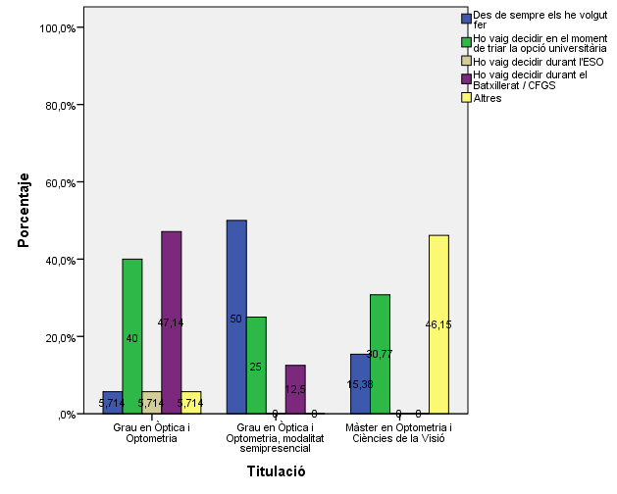

Per què has escollit aquesta escola/facultat per cursar aquests estudis?
Per què has escollit aquesta escola/facultat per cursar aquests estudis?

 | Grau en Òptica i Optometria | Grau en Òptica i Optometria, modalitat semipresencial | Màster en Optometria i Ciències de la Visió
Crec que és l'única que ofereix aquests estudis | 72.86% | 37.50% | 7.69%
Per què és una universitat pública | 22.86% | 37.50% | 0.00%
La família | 8.57% | 0.00% | 0.00%
Estudiants o antics estudiants de la UPC | 8.57% | 0.00% | 23.08%
El professorat | 1.43% | 0.00% | 15.38%
Per la facilitat d'accés (proximitat, bona comunicació...) | 12.86% | 0.00% | 46.15%
Per la nota d'accés als estudis | 12.86% | 12.50% | 0.00%
Altres | 1.43% | 0.00% | 7.69%
 | Grau en Òptica i Optometria | Grau en Òptica i Optometria, modalitat semipresencial
Crec que és la única que ofereix aquests estudis | 63.6% | 7.3%
Per què és una universitat pública | 20.0% | 0.0%
La família | 7.3% | 1.8%
Estudiants o antics estudiants de la UPC | 3.6% | 0.0%
El professorat | 0.0% | 0.0%
Per la facilitat d'accés (proximitat, bona comunicació ...) | 12.7% | 0.0%
Per la nota d'accés als estudis | 5.5% | 0.0%
Altres | 5.5% | 3.6%

Has participat en activitats d'orientació dels estudis de la UPC?
Has participat en activitats d'orientació dels estudis de la UPC?

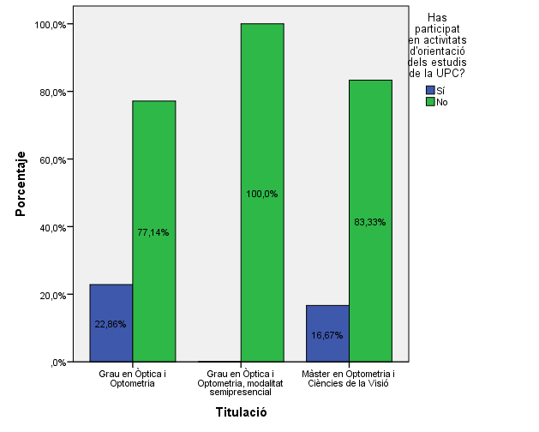

Activitats d'orientació
Activitats d'orientació

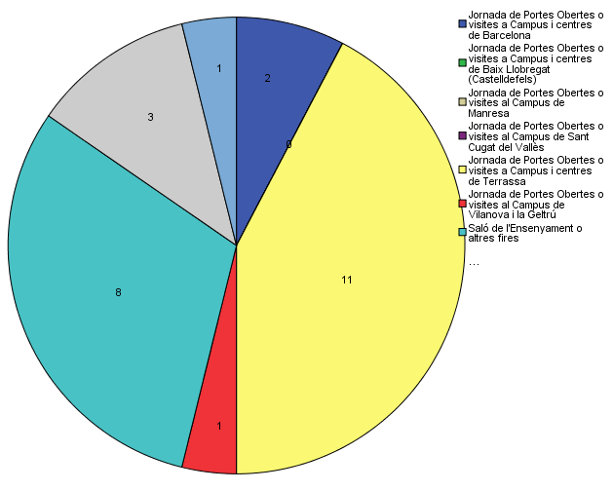

Quins canals has utilitzat per informar-te?
Quins canals has utilitzat per informar-te?

